Sheet1
大东街养老服务设施及长者饭堂优化提升项目清单 报价表
序号 | 项目名称 | 项目特征描述 | 计量单位 | 工程量 | 综合单价（元） | 综合合价（元） | 备注
一.中山三路社区
1 | 拆除《星光老年之家福利彩票资助》牌匾 | 1.拆除2个广告牌 | 个 | 2.00
2 | 空调外机移位 | 1、拆除原有空调外机； 2、重新安装空调外机； 3、空调铜管接驳6米； 4、加雪种 | 台 | 2.00
3 | 拆除原有铝合金窗 | 1、拆除名称：拆除原有铝合金玻璃窗 | m² | 4.32
4 | 重新安装铝合金玻璃窗户 | 1、名称：重新安装成品铝合金内开窗； 2、安装尺寸 900*1600mm | m² | 4.32
5 | 原有外墙面喷白色外墙漆 | 1、原有外墙基础清理； 2、底层满挂玻纤网 3、基层满挂外墙腻子粉两遍 4、面层喷外墙漆（底漆一遍，面漆两遍） | m² | 28.00
6 | 门口LOG0，牌匾改造 | 1.安装牌匾（尺寸：8*1.2m） 2.SH8843枣红 铝塑板4mm厚 3.骨架材料：镀锌钢骨架 4.底板材料：防水水泥板 | m² | 9.60 |  |  | 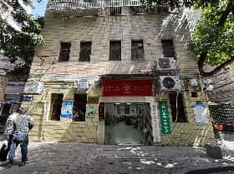
7 | 牌匾LOGO | 1.CMYK模式 C:25 M:100 Y：100 K:0 红色亚克力板2.510mm*510mm（长*宽） | 套 | 1.00
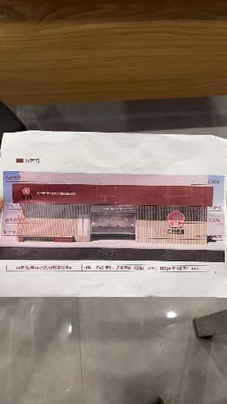
8 | 牌匾logo字体 | 1.CMYK模式 C:0 M:0 Y：0 K:90 深灰色亚克力板2.800mm*220mm（长*宽） | 套 | 1.00
9 | 外立面装饰 | 1.黄柚木仿木纹铝板(尺寸：7.2*3.4m) 2.厚度：2mm 3.镀锌钢架40*40*4骨架 | m² | 24.48
10 | 自发光铝板 | 1.自发光铝板(尺寸：1.1*3.1m) 2.厚度：3mm 3.12厘阻燃板基层； 4.骨架材料：镀锌钢骨架 | m² | 3.41
11 | 字体 | 1.X区X街综合养老服务中心 & XX街道/镇XX社区/村颐康服务站pvc板2.字体：思源黑体（粗黑） 字号： 600pt 字符间距： 装修使用材料参考 50% | 套 | 2.00
12 | 字体 | 1.广州养老 PVC板 2.字体：思源黑体（粗黑） 字号： 1000pt 字符间距： 120% | 套 | 1.00
13 | 拆除雨棚 | 1.名称：拆除原有不锈钢雨棚 | m² | 1.86
14 | 垃圾淤泥清运 | 淤泥清运 | 项 | 1.00
15 | 户内电表更换 | 1.拆除户内原旧电表； 2.安装新电表 | 个 | 1.00
16 | 大厅灯盘更换 | 1.拆除大厅原有灯盘1200*600； 2.新安装灯盘1200*600,60W | 套 | 4.00
17 | 防滑垫 | 1.卫生间PVC防滑垫800*2200mm | ㎡ | 1.76
小计
二.荣华南社区
1 | 拆除卫生间地面瓷砖 | 1.名称：打凿原有卫生间地面瓷砖，含水泥砂浆找平层 | m2 | 1.08
2 | 打凿卫生间地面回填陶粒混凝土基层 | 1.名称：打凿卫生间地面回填陶粒混凝土基层 | m2 | 1.08
3 | 地面基层水泥砂浆找平 | 1.名称：地面基层30mm厚1:2.5水泥砂浆找平 | m2 | 1.08
4 | 地面基层做防水处理 | 1.名称：基层油双组份聚氨酯防水涂料 3mm厚 | m2 | 1.08
5 | 地面回填陶粒混凝土基层 | 1.名称：地面回填陶粒混凝土基层 | m2 | 1.08
6 | 卫生间地面铺地砖 | 1.找平层厚度、砂浆配合比:30厚1：4干硬性水泥砂浆 2.结合层厚度、砂浆配合比:5厚素水泥浆结合层 3.面层材料品种、规格、颜色:300x300mm(防酸碱)防滑砖 4.嵌缝材料种类:专用地砖填缝剂 5.其他说明:地砖款式及规格需要经过建设单位确认后方可施工 | m2 | 1.08
7 | 给排水管道改造 | 1.名称：室内给排水管道调整改造 | 项 | 1.00
8 | 成人座便器 | 1.材质:陶瓷 2.规格、类型:坐式 3.附件名称、数量:含与冲水箱连接安装费用、阀门、存水弯费等给排水配件 | 套 | 1.00
9 | 儿童座便器 | 1.材质:陶瓷 2.规格、类型:坐式 3.附件名称、数量:含与冲水箱连接安装费用、阀门、存水弯费等给排水配件 | 套 | 1.00
10 | 拆除《星光老年之家福利彩票资助》牌匾2个 | 1.拆除2个广告牌 | 个 | 2.00
11 | 门口LOGO,牌匾改造 | 1.安装牌匾（尺寸：0.7m*3.4m，2.6m*2.8m，5.4m*3.1m） 3.骨架材料：镀锌钢骨架 4.底板材料：防水水泥板 | m² | 26.40 |  |  | 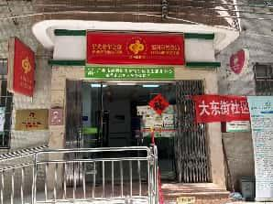
12 | 牌匾LOGO | 1.CMYK模式 C:25 M:100 Y：100 K:0 红色亚克力板2.510mm*510mm（长*宽） | 套 | 1.00
13 | 牌匾logo字体 | 1.CMYK模式 C:0 M:0 Y：0 K:90 深灰色亚克力板2.800mm*220mm（长*宽） | 套 | 1.00
14 | 原有外墙面喷白色外墙漆 | 1、原有外墙基础清理； 2、底层满挂玻纤网 3、基层满挂外墙腻子粉两遍 4、面层喷外墙漆（底漆一遍，面漆两遍） | m² | 26.00
15 | 外立面装饰 | 1.黄柚木仿木纹铝板(尺寸：5.4*3.3m) 2.厚度：2mm | m² | 17.82
16 | 自发光铝板 | 1.自发光铝板(尺寸：3.3*0.75m) 2.厚度：3mm 3.骨架材料：镀锌钢骨架 | m² | 2.47
17 | 字体 | 1.X区X街综合养老服务中心 & XX街道/镇XX社区/村颐康服务站pvc板2.字体：思源黑体（粗黑） 字号： 600pt 字符间距： 装修使用材料参考 50% | 套 | 2.00
18 | 字体 | 1.广州养老 PVC板 2.字体：思源黑体（粗黑） 字号： 1000pt 字符间距： 120% | 套 | 1.00
19 | 垃圾淤泥清运 | 淤泥清运 | 项 | 1.00
20 | 防滑垫 | 1.卫生间PVC防滑垫1650*1300mm； 2.门口防滑垫1150*1650mm | ㎡ | 4.04
小计
三.兴仁里社区
1 | 拆除《星光老年之家福利彩票资助》牌匾3个 | 1.拆除3个广告牌(尺寸：2.9*1m，1*0.9m，0.42*1.2m) | 个 | 3.00
2 | 门口LOG0，牌匾改造 | 1.安装牌匾（尺寸：2.8*0.7） 2.SH8843枣红 铝塑板4mm厚 3.骨架材料：镀锌钢骨架 4.底板材料：防水水泥板 | m² | 1.96
3 | 牌匾LOGO | 1.CMYK模式 C:25 M:100 Y：100 K:0 红色亚克力板2.510mm*510mm（长*宽） | 套 | 1.00
4 | 牌匾logo字体 | 1.CMYK模式 C:0 M:0 Y：0 K:90 深灰色亚克力板2.800mm*220mm（长*宽） | 套 | 1.00
5 | 防滑垫 | 1.卫生间PVC防滑垫1400*1700mm； 2.门口防滑垫1400*2900mm | ㎡ | 6.44
小计
四.启明社区
1 | 拆除《星光老年之家福利彩票资助》牌匾1个 | 1.拆除1个广告牌（尺寸：1*0.9m） | 个 | 2.00 |  |  | 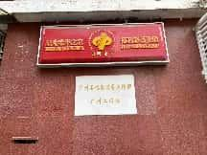
2 | 新做不锈钢牌匾“广州石化离退养工作部广州工作站” | 1.新做不锈钢牌匾（尺寸：600*400*20mm厚）2.雕刻字体 | 套 | 1.00 |  |  | 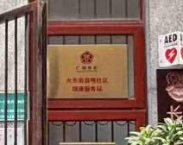
3 | 拆除广州市大东街服务站牌匾1个 | 1.拆除牌匾 | m² | 6.38
4 | 门口LOG0，牌匾改造 | 1.安装牌匾（尺寸：5.8*1.1） 2.SH8843枣红 铝塑板4mm厚 3.骨架材料：镀锌钢骨架 4.底板材料：防水水泥板 | m² | 8.54 |  |  | 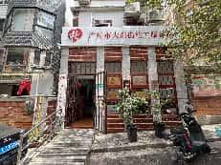
5 | 牌匾LOGO | 1.CMYK模式 C:25 M:100 Y：100 K:0 红色亚克力板2.510mm*510mm（长*宽） | 套 | 1.00
6 | 牌匾logo字体 | 1.CMYK模式 C:0 M:0 Y：0 K:90 深灰色亚克力板2.800mm*220mm（长*宽） | 套 | 1.00
7 | 防滑垫 | 1.卫生间PVC防滑垫1150*2900mm； 2.门口防滑垫1300*4100+1050*1200mm | ㎡ | 9.93
8 | 铲除油漆面 | 1.铲除部位名称:原受潮墙面铲除原有油漆（含腻子粉基层） | m2 | 20.00 |  |  | 门口左侧公告栏位置
9 | 墙面基层油抗碱底漆（墙固） | 1.油漆品种、刷漆遍数:墙面基层油抗碱底漆（墙固）一遍 | m2 | 20.00 |  |  | 门口左侧公告栏位置
10 | 墙面面抹灰面油漆 | 1.基层类型:天棚面 2.腻子种类:成品耐水腻子粉 3.刮腻子遍数:2遍 4.油漆品种、刷漆遍数:白色无机涂料（底漆一遍，面漆两遍） | m2 | 20.00 |  |  | 门口左侧公告栏位置
小计
五.仁秀新社区
1 | 拆除《星光老年之家福利彩票资助》牌匾2个 | 1.拆除2个广告牌(尺寸：0.7*2m,1*0.9m) | 个 | 2.00
2 | 门口LOG0，牌匾改造 | 1.安装牌匾（尺寸：2.4*0.8） 2.SH8843枣红 铝塑板4mm厚 3.骨架材料：镀锌钢骨架 4.底板材料：防水水泥板 | m² | 1.92
3 | 牌匾LOGO | 1.CMYK模式 C:25 M:100 Y：100 K:0 红色亚克力板2.510mm*510mm（长*宽） | 套 | 1.00 |  |  | 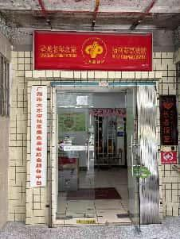
4 | 牌匾logo字体 | 1.CMYK模式 C:0 M:0 Y：0 K:90 深灰色亚克力板2.800mm*220mm（长*宽） | 套 | 1.00
5 | 更换玻璃大门 | 1.拆除原玻璃门：1400*2200mm；2.重新安装10厘钢化玻璃地弹门：1400*2200mm | ㎡ | 3.08
6 | 防滑垫 | 1.卫生间PVC防滑垫1600*1400mm； 2.门口防滑垫900*1900mm | ㎡ | 3.95
小计
总合计
措施费及管理费
税金
总合计（含税）

